Relatório Fotográfico
 |  | CHECKLIST DE ENTREGA DE OBRA

EDITAL DE CONCESSÃO: | nº 069/96 |  |  | OBJETO DO CONTRATO: | BR-116/RS, entre Camaquã (km 400,500) à Jaguarão (km 661) e BR-392/RS, km 0 (Rio Grande) ao km 199,700 (Santana da Boa Vista)
OBRA PER: | Projeto de Construção das Novas Bases Operacionais - BR-392/RS, km 607+000 - Arroio Grande |  |  | ANO: | 27
DATA DO RELATÓRIO : | 2025-04-30 |  |  | DATA DE CONCLUSÃO DA OBRA: | 2017-12-27

TIPO DE OBRA

 | Vias Marginais |  | OAE |  |  | Edificações |  | Interseções
1. Serviços Preliminares
1.1 | Topografia
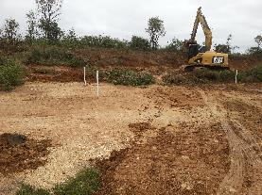 |  | 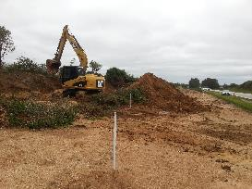 |  | 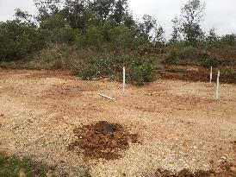 |  |  | 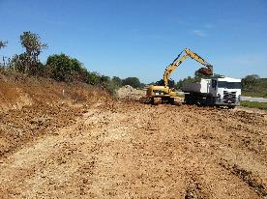
Levantamento planialtimétrico |  | Levantamento planialtimétrico |  | Levantamento planialtimétrico |  |  | Levantamento planialtimétrico
1.2 | Instalação de Canteiro de Obras
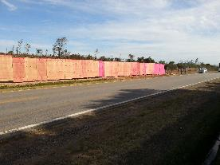 |  | 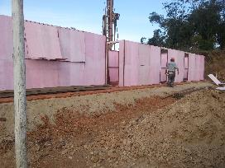 |  | 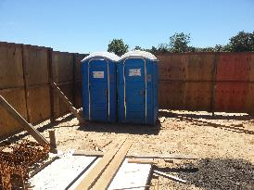 |  |  | 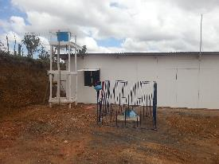
Instalação de tapume no entorno da obra |  | Instalação de área de vivência |  | Instalação de banheiros químicos |  |  | Instalação de área de vivência
1.3 | Terraplanagem
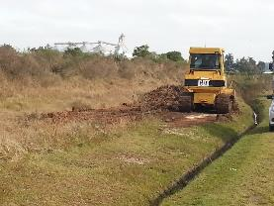 |  | 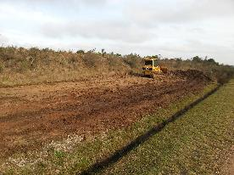 |  | 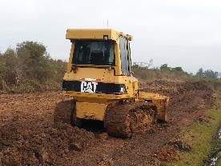 |  |  | 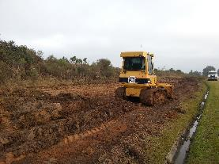
Início dos serviços de movimentação de terra |  | Início dos serviços de movimentação de terra |  | Início dos serviços de movimentação de terra |  |  | Início dos serviços de movimentação de terra
2. Fundações
2.1 | Vigas, Sapatas
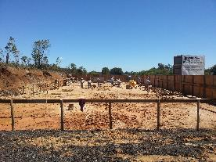 |  | 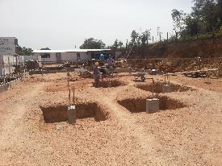 |  | 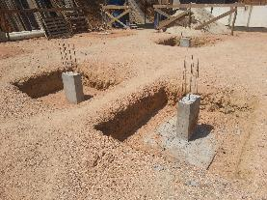 |  |  | 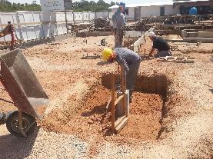
Marcação e escavação das sapatas |  | Marcação e escavação das sapatas |  | Marcação e escavação das sapatas |  |  | Marcação e escavação das sapatas
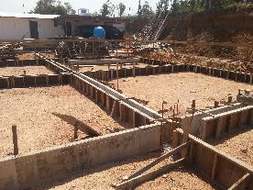 |  | 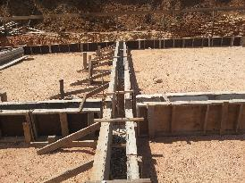 |  | 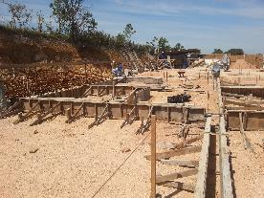 |  |  | 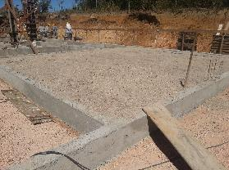
Instalação de formas e ferragens |  | Instalação de formas e ferragens |  | Instalação de formas e ferragens |  |  | Regularização do terreno e colocação de camada de brita como base
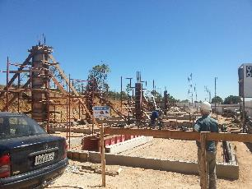 |  | 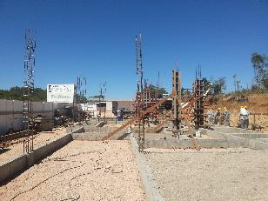 |  | 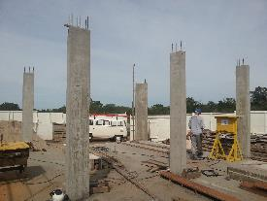 |  |  | 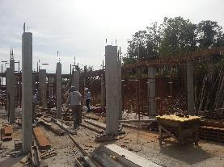
Forma e Concretagem dos Pilares |  | Forma e Concretagem dos Pilares |  | Desforma dos pilares e início do processo de instalação de alvenaria |  |  | Desforma dos pilares e início do processo de instalação de alvenaria
3. Alvenarias, Aberturas, Lajes
3.1 | Alvenarias e Verga
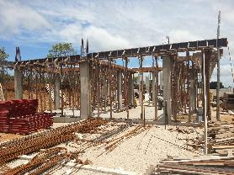 |  |  |  | 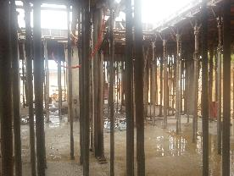
Escoramento das cintas de amarração |  | Escoramento das cintas de amarração |  | Escoramento da laje |  |  | Escoramento da laje
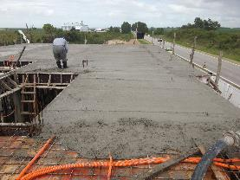 |  | 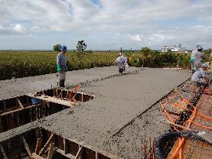 |  | 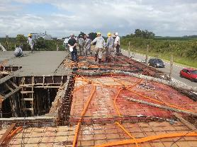 |  |  | 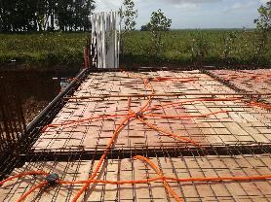
Concretagem da laje |  | Concretagem da laje |  | Instalação de ferragem da laje e início concretagem |  |  | Instalação de ferragem da laje e início concretagem
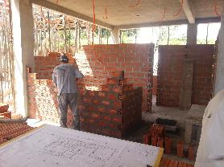 |  | 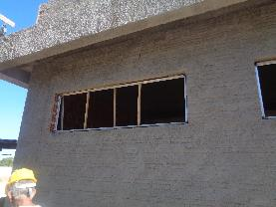 |  | 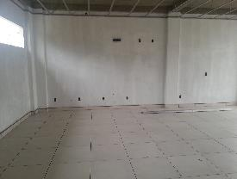 |  |  | 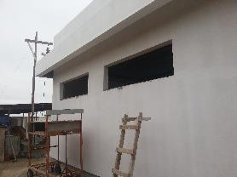
Construção de parede de alvenaria |  | Chapisco da parte externa |  | Reboco da parte interna |  |  | Reboco da parte externa
3.2 | Cobertura
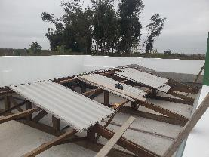 |  | 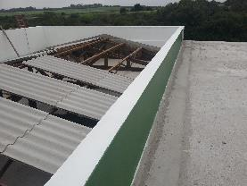 |  | 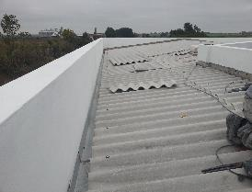 |  |  | 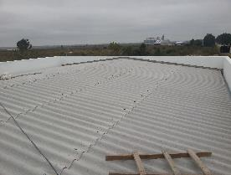
Instalação de madeiramento e telhamento |  | Instalação de madeiramento e telhamento |  | Instalação de telhamento |  |  | Instalação de telhamento
4. Acabamentos
4.1 | Esquadrias
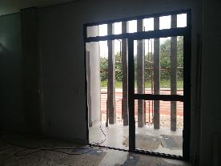 |  | 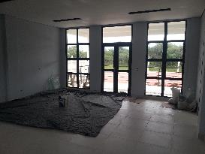 |  | 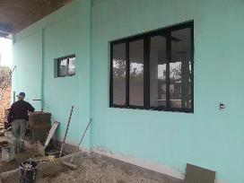 |  |  | 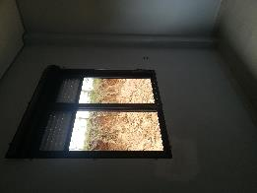
Instalação de portas |  | Instalação de portas |  | Instalação de janelas |  |  | Instalação de janelas
4.2 | Azulejos
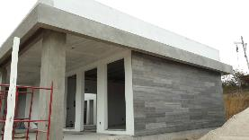 |  | 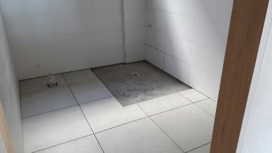 |  | 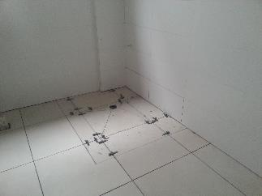 |  |  | 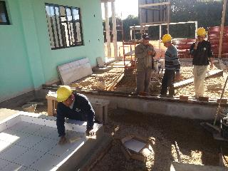
Instalação de azulejos na fachada |  | Instalação de azulejos |  | Instalação de azulejos |  |  | Instalação de azulejo na área externa
5. Encanamentos
5.1 | Rede Esgoto
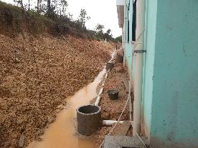
Instalação de encanamento para rede de esgoto
6. Acesso
6.1 | Terraplanagem
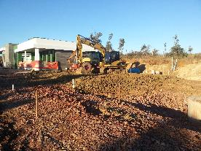 |  | 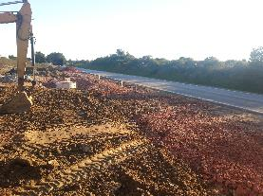 |  | 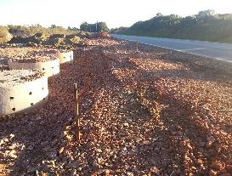
Movimentação de terra a fim de regularizar o terreno |  | Movimentação de terra a fim de regularizar o terreno |  | Movimentação de terra a fim de regularizar o terreno |  |  | Movimentação de terra a fim de regularizar o terreno
7.2 | Drenagem

Instalação de rede |  | Instalação de meio-fios |  | Instalação de meio-fios |  |  | Instalação de rede
7.3 | Pavimentação

Instalação de camada de base |  | Instalação de camada de base |  | Instalação de camada de base |  |  | Instalação de camada de base

Pavimentação do estacionamento |  | Pavimentação do estacionamento |  | Pavimentação do estacionamento |  |  | Pavimentação do estacionamento
7. Outros
7.1 | 8. Fachada, Iluminação, Enleivamento

Enleivamento |  | Enleivamento |  | Postes de iluminação instalados |  |  | Barreira New Jersey instalada

Fachada finalizada
OBSERVAÇÕES:

LEGENDA DE STATUS: C: Conforme; NC: Não Conforme; NA: Não Aplicável; SIGLAS: PER: Plano de Exploração da Rodovia

